Hoja3
Ideas
Se puede usar la partición de maxima modularidad (MMP) para calcular la información integrada, pues se busca calcular II a través de la descomposcición más modular de una red neuronal
a la luz de trabajos anteriores que han demostrado que la información fluye a través de módulos relativamente discretos en el cerebro
We propose an alternative network partition acrosss which to calculate integrated information, whichis based on the graph-theoretic notion of modularity and bypasses the computational expense offinding the MIP and the artificiality of using the MIB.
The modularity of a network quantifies theextent to which that network can be broken up into relatively discrete ”modules,” which are definedas densely interconnected communities of node

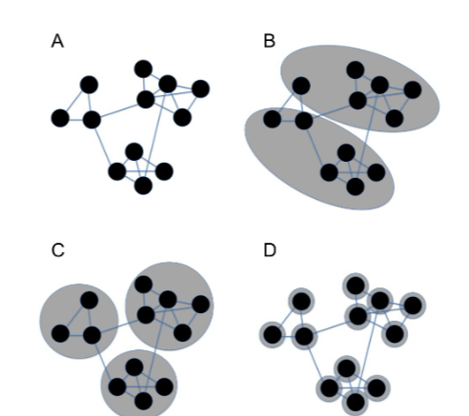
 |  | Decomposing a neural network intoits ”Maximum Modularity Partition” (MMP) (Figure 1C) is therefore more congruent with what isknown about information flow in the brain than is calculating integrated information
 |  | across the MIB,because it is reflects the underlying functional architecture of neural networks. The MMP has thefurther advantage over the MIP and the MIB in being extremely quick to find

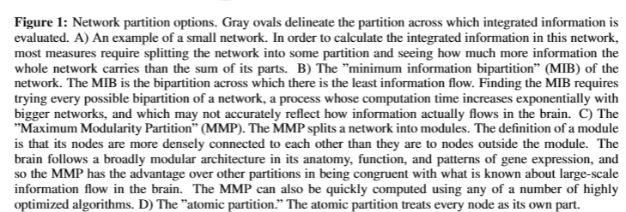

There are a number of ways of finding the MMP of a network. We utilized the Louvain Method fordetecting communities in graphs, which is a “greedy optimization” method and which seems to runon O(nlogn) time [25]

Para encontrar la MMP, primero obtenemos una matriz de adyacencia a partir de datos de series temporales. Específicamente, tomamos la autocorrelación de la serie temporal y binarizamos la matriz de correlación resultante en un umbral dado [37].
En este estudio, este umbral se fijó en una significancia estadística de alfa de 0,05 y en la mitad superior de la distribución de los valores absolutos de los coeficientes de correlación. Se cree que la matriz de adyacencia binaria resultante
refleja la conectividad funcional de la red de la que se obtuvieron los datos de la serie temporal.
The adjacency matrix is then fed into the Louvain Algorithm, which iterates through different net-work partitions to maximize network modularity Q:

[25] Blondel VD, Guillaume JL, Lambiotte R, Lefebvre E. Fast unfolding of communities in largenetworks. Journal of statistical mechanics: theory and experiment. 2008;2008(10):P10008.
(12) (PDF) Moving Past the Minimum Information Partition: How To Quickly and Accurately Calculate Integrated Information. Available from: https://www.researchgate.net/publication/301895994_Moving_Past_the_Minimum_Information_Partition_How_To_Quickly_and_Accurately_Calculate_Integrated_Information [accessed Mar 20 2024].

Articulos con herramientas para analisis de redes
[PDF] Exploring Network Structure, Dynamics, and Function using NetworkX | Semantic Scholar

METODO DEL GRAFO DE FLUJO DE RED
Se trata de encontrar la MIP de un sistema finito mediante la construcción de un grafo de flujo de red a partir de la tpm del sistema. El grafo se construye de tal manera que cada partición del sistema corresponde
a una fuente y un destino en el grafo, y las aristas del grafo representan las transiciones entre estados. El algoritmo utiliza el flujo máximo en el grafo para encontrar la partición que maximiza la información integrada.
Como sería el grafo?
 | -Cada estado del sistema se representa como un nodo en el grafo.
 | -Para cada par de estados presentes y futuros (i, j), donde i y j son estados del sistema, se crea una arista dirigida del estado presente (i) al estado futuro (j) con peso igual a la probabilidad de transición de i a j en la TPM.
Como se asignarían los nodos fuente y destino?

Calcular flujo máximo
 | Se utiliza un algoritmo de flujo máximo, como el algoritmo de Ford-Fulkerson o el algoritmo de Edmonds-Karp, para calcular el flujo máximo en el grafo.
 | El flujo máximo representa la cantidad máxima de información que puede fluir desde la fuente hasta el destino sin exceder las capacidades de las aristas.

RepEfectoUC
REPERTORIO EFECTO NO RESTRINGIDO (UC unconstrained)

Para calcular la información efecto (ei) también necesitamos calcular la distribución futura o repertorio futuro no restringido

 |  |  |  |  |  |  |  |  |  |  |  |  | Nota: Cuando por ejemplo, hacemos una partición y una de las partes es (BF|ØC)
 |  | Estado Futuro | A | 0 | 1 | 0 | 1 | 0 | 1 | 0 | 1 |  | calcular P(BF|ØC) es lo mismo que calcular el repertorio NO restringido de B
 |  |  | B | 0 | 0 | 1 | 1 | 0 | 0 | 1 | 1
Estado Actual |  |  | C | 0 | 0 | 0 | 0 | 1 | 1 | 1 | 1
A | B | C
0 | 0 | 0 |  | 1 | 0 | 0 | 0 | 0 | 0 | 0 | 0
1 | 0 | 0 |  | 0 | 0 | 0 | 0 | 1 | 0 | 0 | 0
0 | 1 | 0 |  | 0 | 0 | 0 | 0 | 0 | 1 | 0 | 0
1 | 1 | 0 |  | 0 | 1 | 0 | 0 | 0 | 0 | 0 | 0
0 | 0 | 1 |  | 0 | 1 | 0 | 0 | 0 | 0 | 0 | 0
1 | 0 | 1 |  | 0 | 0 | 0 | 0 | 0 | 0 | 0 | 1
0 | 1 | 1 |  | 0 | 0 | 0 | 0 | 0 | 1 | 0 | 0
1 | 1 | 1 |  | 0 | 0 | 0 | 1 | 0 | 0 | 0 | 0

Sin ninguna restricción de un mecanismo en un estado , el repertorio efecto no restringido |  |  |  |  |  |  |  |  |  |  |  |  |  |  | esta dado por:

donde los elementos virtuales son usados para evitar incluir efectos de las correlaciones debido a las entradas comunes.
En la práctica, los cálculos pueden hacerse de forma más sencilla de lo descrito hasta ahora.
• Un truco que podemos usar para simplificar las cosas surge del hecho de que en nuestro modelo de sistemas físicos
descartamos la causalidad instantánea
• Esto se refleja en el requisito de que los elementos sean condicionalmente independientes.
• Es decir, el estado de cada elemento en t+ 1 depende sólo del estado del sistema en t y no de los estados de otros elementos en t+1
• La independencia condicional implica que si p es una distribución sobre los estados de un elemento X y q es la distribución sobre los estados de Y, entonces la distribución conjunta de X e Y es el producto pq
• Entonces, cuando calculamos un repertorio de efectos sobre algún purview, podemos simplemente tomar el producto de los repertorios de efectos individuales de todos los elementos del purview.
• Esto también se aplica a los repertorios de causas, aunque en ese caso los repertorios son sobre los elementos individuales del mecanismo.
• De esta manera, solo necesitamos calcular el repertorio efecto sobre purviews de un solo elemento, asi no podría haber entradas comunes y
en conclusion, no hay necesidad de implementar elementos virtuales

Por tanto para mecanismos independientes condicionalmente, esto seria lo mismo que:

el producto de las distribuciones de probabilidad efecto de cada elemento dadas las entradas no restringidas
como se muestra a continuación:

Aquí se tiene la matriz con todos los posibles estados actuales para mirar la probabilidad de A en el futuro. Mas adelante se hace lo mismo con B y con C

 | Estado presente |  |  | Estado Futuro
 | A | B | C | P(A=1)
 | 0 | 0 | 0 | 0.00 |  |  | B | C | P(A=1)
 | 1 | 0 | 0 | 0.00 |  |  | 0 | 0 | 0 |  | P(A=0) | P(A=1)
 | 0 | 1 | 0 | 1.00 |  |  | 1 | 0 | 1 |  | 0.25 | 0.75
 | 1 | 1 | 0 | 1.00 |  |  | 0 | 1 | 1
 | 0 | 0 | 1 | 1.00 |  |  | 1 | 1 | 1
 | 1 | 0 | 1 | 1.00 |  |  | Esto no es necesrio
 | 0 | 1 | 1 | 1.00
 | 1 | 1 | 1 | 1.00

 | Estado presente |  |  | Estado Futuro
 | A | B | C | P(B=1)
 | 0 | 0 | 0 | 0 |  |  | A | C | P(B=1) |  |  |  |  |  |  |  |  |  |  | A | 0 | 0 | 0 | 0 | 1 | 1 | 1 | 1
 | 1 | 0 | 0 | 0 |  |  | 0 | 0 | 0 |  | P(B=0) | P(B=1) | P(A=0) | P(A=1) |  | P(B=0) | P(B=1) | P(C=0) | P(C=1) | B | 0 | 0 | 1 | 1 | 0 | 0 | 1 | 1
 | 0 | 1 | 0 | 0 |  |  | 1 | 0 | 0 |  | 0.75 | 0.25 | 0.25 | 0.75 |  | 0.75 | 0.25 | 0.50 | 0.50 | C | 0 | 1 | 0 | 1 | 0 | 1 | 0 | 1
 | 1 | 1 | 0 | 0 |  |  | 0 | 1 | 0 |  |  |  |  |  |  |  |  |  |  |  |  | 0.09 | 0.03 | 0.03 | 0.28 | 0.28125 | 0.09 | 0.09
 | 0 | 0 | 1 | 0 |  |  | 1 | 1 | 1 |  |  |  |  | 0 | 1 | 0 | 1 |  |  |  | 0,09375*2 |  | 0,03125*2 |  | 0,28125 *2 |  | 0,09375*2
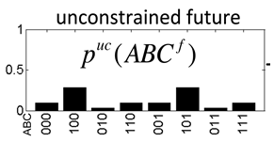
 | 1 | 0 | 1 | 1 |  |  | Esto no es necesario |  |  |  |  |  |  | 0 | 0 | 1 | 1
 | 0 | 1 | 1 | 0 |  |  |  |  |  |  |  |  |  | 0.125 | 0.375 | 0.125 | 0.375
 | 1 | 1 | 1 | 1

 | Estado presente |  |  | Estado Futuro
 | A | B | C | P(C=1)
 | 0 | 0 | 0 | 0
 | 1 | 0 | 0 | 1 |  |  | A | B | P(C=1)
 | 0 | 1 | 0 | 1 |  |  | 0 | 0 | 0 |  | P(C=0) | P(C=1)
 | 1 | 1 | 0 | 0 |  |  | 1 | 0 | 1 |  | 0.50 | 0.50 |  |  |  |  |  |  |  | C | 0 | 0 | 0 | 0 | 1 | 1 | 1 | 1
 | 0 | 0 | 1 | 0 |  |  | 0 | 1 | 1 |  |  |  |  |  |  |  |  |  |  | B | 0 | 0 | 1 | 1 | 0 | 0 | 1 | 1 | Esta es la misma solo que en la convencion little endian
 | 1 | 0 | 1 | 1 |  |  | 1 | 1 | 0 |  |  |  |  |  |  |  |  |  |  | A | 0 | 1 | 0 | 1 | 0 | 1 | 0 | 1
 | 0 | 1 | 1 | 1 |  |  |  |  |  |  |  |  |  |  |  |  |  |  |  |  | 0,09375*2 | 0.28 | 0.03 | 0.09 | 0.09 | 0.28 | 0.03 | 0.09
 | 1 | 1 | 1 | 0

